29年2月
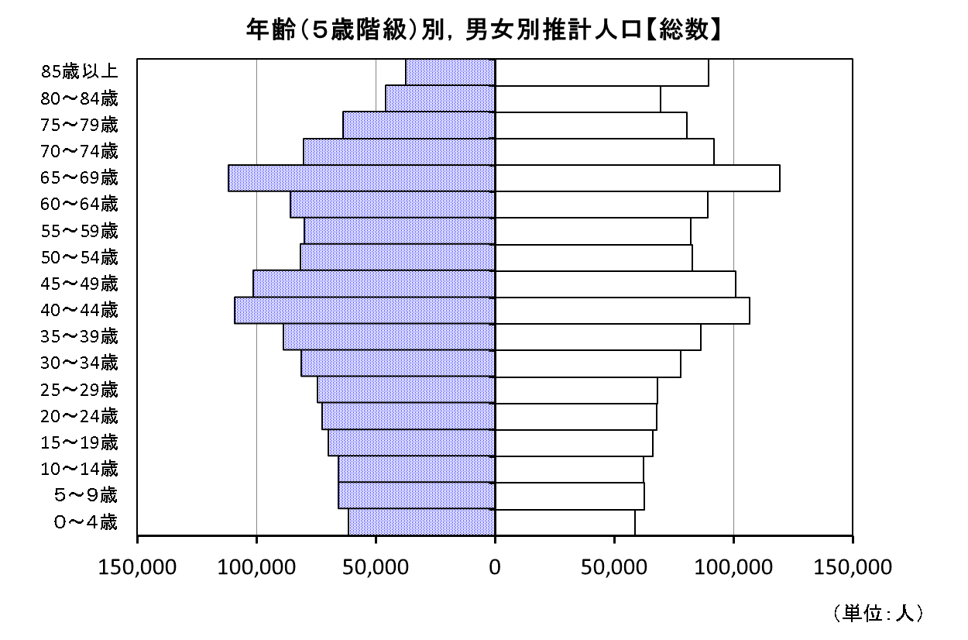
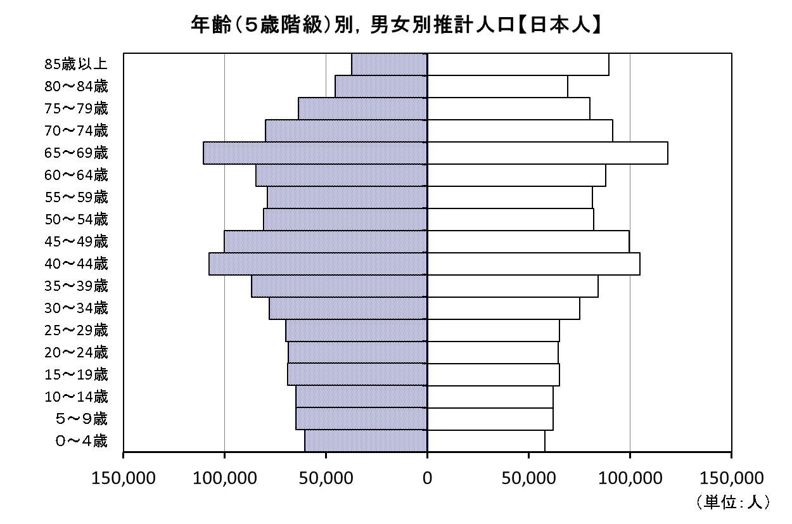
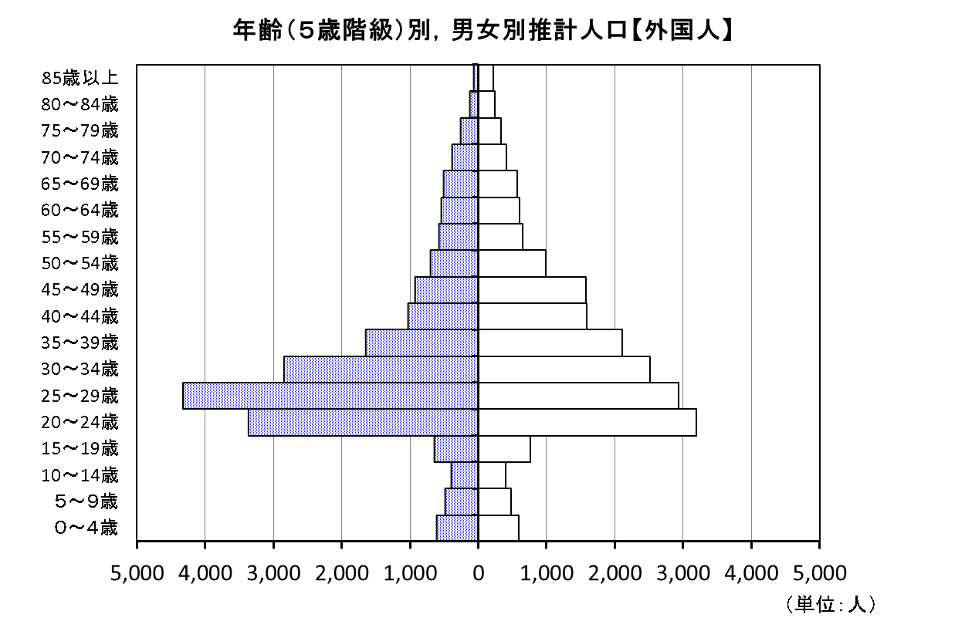
第５表 年齢（５歳階級）別，男女別推計人口（総数，日本人，外国人）

年齢階級 | 平成29年３月１日現在推計人口
 | 総数 |  |  | 日本人 |  |  | 外国人
 | 男女計 | 男 | 女 | 男女計 | 男 | 女 | 男女計 | 男 | 女

総数 | 2,834,420 | 1,373,710 | 1,460,710 | 2,794,710 | 1,354,195 | 1,440,515 | 39,710 | 19,515 | 20,195

０～４歳 | 119,551 | 61,183 | 58,368 | 118,344 | 60,567 | 57,776 | 1,207 | 616 | 591
５～９歳 | 128,029 | 65,488 | 62,542 | 127,052 | 64,996 | 62,056 | 978 | 492 | 486
10～14歳 | 127,728 | 65,466 | 62,262 | 126,920 | 65,064 | 61,856 | 808 | 402 | 406
15～19歳 | 135,714 | 69,751 | 65,962 | 134,312 | 69,110 | 65,202 | 1,402 | 641 | 761
20～24歳 | 139,928 | 72,184 | 67,743 | 133,356 | 68,809 | 64,547 | 6,572 | 3,376 | 3,196
25～29歳 | 142,402 | 74,293 | 68,109 | 135,138 | 69,961 | 65,177 | 7,264 | 4,332 | 2,932
30～34歳 | 158,639 | 81,105 | 77,534 | 153,261 | 78,249 | 75,013 | 5,377 | 2,856 | 2,521
35～39歳 | 174,621 | 88,413 | 86,208 | 170,860 | 86,761 | 84,099 | 3,761 | 1,652 | 2,109
40～44歳 | 215,060 | 108,783 | 106,276 | 212,439 | 107,757 | 104,683 | 2,620 | 1,026 | 1,594
45～49歳 | 202,274 | 101,184 | 101,090 | 199,764 | 100,255 | 99,510 | 2,510 | 929 | 1,580
50～54歳 | 164,708 | 81,682 | 83,026 | 163,008 | 80,975 | 82,033 | 1,700 | 707 | 993
55～59歳 | 161,909 | 79,794 | 82,115 | 160,677 | 79,211 | 81,466 | 1,232 | 583 | 649
60～64歳 | 173,861 | 85,250 | 88,611 | 172,712 | 84,706 | 88,006 | 1,149 | 544 | 605
65～69歳 | 230,281 | 111,233 | 119,048 | 229,201 | 110,720 | 118,482 | 1,080 | 513 | 567
70～74歳 | 172,321 | 80,433 | 91,889 | 171,522 | 80,049 | 91,473 | 799 | 383 | 416
75～79歳 | 144,510 | 63,928 | 80,582 | 143,914 | 63,665 | 80,250 | 596 | 263 | 332
80～84歳 | 115,374 | 45,882 | 69,493 | 115,005 | 45,751 | 69,253 | 370 | 130 | 239
85歳以上 | 127,510 | 37,658 | 89,853 | 127,224 | 37,590 | 89,635 | 286 | 68 | 218

注）各年齢階級別推計人口は，平成29年2月末日現在の住民基本台帳に登録されている年齢別人口の割合を基に算出している。
このため，各年齢階級別の計と合計（総数）が一致しないものがある。

29年3月



第５表 年齢（５歳階級）別，男女別推計人口（総数，日本人，外国人）

年齢階級 | 平成29年４月１日現在推計人口
 | 総数 |  |  | 日本人 |  |  | 外国人
 | 男女計 | 男 | 女 | 男女計 | 男 | 女 | 男女計 | 男 | 女

総数 | 2,828,654 | 1,370,486 | 1,458,168 | 2,788,928 | 1,350,923 | 1,438,005 | 39,726 | 19,563 | 20,163

０～４歳 | 119,201 | 61,017 | 58,183 | 117,998 | 60,405 | 57,593 | 1,202 | 612 | 590
５～９歳 | 127,592 | 65,244 | 62,348 | 126,612 | 64,746 | 61,866 | 980 | 498 | 482
10～14歳 | 127,655 | 65,447 | 62,208 | 126,834 | 65,038 | 61,796 | 821 | 409 | 412
15～19歳 | 134,984 | 69,328 | 65,656 | 133,570 | 68,681 | 64,889 | 1,415 | 647 | 767
20～24歳 | 138,625 | 71,453 | 67,172 | 132,013 | 68,071 | 63,942 | 6,612 | 3,381 | 3,230
25～29歳 | 141,375 | 73,660 | 67,715 | 134,149 | 69,347 | 64,802 | 7,226 | 4,313 | 2,913
30～34歳 | 158,099 | 80,886 | 77,213 | 152,732 | 78,002 | 74,730 | 5,366 | 2,884 | 2,483
35～39歳 | 173,948 | 88,058 | 85,890 | 170,197 | 86,398 | 83,799 | 3,751 | 1,660 | 2,091
40～44歳 | 214,082 | 108,293 | 105,789 | 211,469 | 107,260 | 104,209 | 2,614 | 1,034 | 1,580
45～49歳 | 202,076 | 101,054 | 101,023 | 199,563 | 100,124 | 99,439 | 2,513 | 930 | 1,583
50～54歳 | 165,203 | 81,893 | 83,310 | 163,493 | 81,188 | 82,305 | 1,710 | 705 | 1,005
55～59歳 | 161,938 | 79,788 | 82,150 | 160,702 | 79,198 | 81,504 | 1,236 | 590 | 646
60～64歳 | 172,870 | 84,744 | 88,127 | 171,725 | 84,208 | 87,517 | 1,145 | 536 | 609
65～69歳 | 229,161 | 110,698 | 118,463 | 228,083 | 110,185 | 117,899 | 1,078 | 514 | 564
70～74歳 | 173,236 | 80,907 | 92,329 | 172,441 | 80,522 | 91,919 | 795 | 385 | 410
75～79歳 | 144,596 | 64,026 | 80,569 | 143,999 | 63,762 | 80,238 | 596 | 265 | 332
80～84歳 | 115,469 | 46,025 | 69,444 | 115,093 | 45,893 | 69,200 | 377 | 133 | 244
85歳以上 | 128,543 | 37,963 | 90,580 | 128,253 | 37,895 | 90,358 | 290 | 68 | 222

注）各年齢階級別推計人口は，平成29年3月末日現在の住民基本台帳に登録されている年齢別人口の割合を基に算出している。
このため，各年齢階級別の計と合計（総数）が一致しないものがある。

29年4月


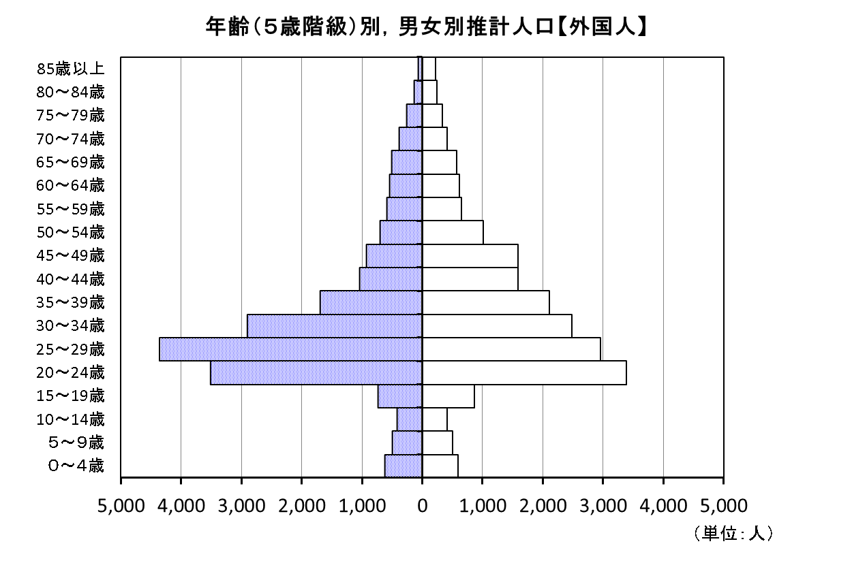
第５表 年齢（５歳階級）別，男女別推計人口（総数，日本人，外国人）

年齢階級 | 平成29年５月１日現在推計人口
 | 総数 |  |  | 日本人 |  |  | 外国人
 | 男女計 | 男 | 女 | 男女計 | 男 | 女 | 男女計 | 男 | 女

総数 | 2,832,035 | 1,372,639 | 1,459,396 | 2,791,548 | 1,352,681 | 1,438,867 | 40,487 | 19,958 | 20,529

０～４歳 | 119,176 | 60,925 | 58,251 | 117,959 | 60,305 | 57,653 | 1,217 | 620 | 597
５～９歳 | 127,714 | 65,360 | 62,354 | 126,712 | 64,855 | 61,857 | 1,002 | 505 | 497
10～14歳 | 127,722 | 65,433 | 62,289 | 126,886 | 65,013 | 61,873 | 836 | 420 | 416
15～19歳 | 136,019 | 70,107 | 65,912 | 134,423 | 69,371 | 65,051 | 1,596 | 736 | 860
20～24歳 | 139,475 | 72,000 | 67,475 | 132,567 | 68,481 | 64,086 | 6,908 | 3,519 | 3,389
25～29歳 | 141,681 | 73,847 | 67,834 | 134,361 | 69,479 | 64,882 | 7,320 | 4,368 | 2,952
30～34歳 | 158,201 | 80,923 | 77,278 | 152,809 | 78,013 | 74,796 | 5,392 | 2,910 | 2,482
35～39歳 | 173,662 | 87,946 | 85,715 | 169,858 | 86,247 | 83,610 | 3,804 | 1,699 | 2,105
40～44歳 | 213,674 | 108,065 | 105,609 | 211,046 | 107,025 | 104,021 | 2,628 | 1,039 | 1,588
45～49歳 | 202,416 | 101,270 | 101,146 | 199,891 | 100,336 | 99,556 | 2,525 | 934 | 1,591
50～54歳 | 165,697 | 82,186 | 83,511 | 163,982 | 81,481 | 82,501 | 1,715 | 705 | 1,010
55～59歳 | 162,136 | 79,915 | 82,221 | 160,893 | 79,324 | 81,569 | 1,244 | 591 | 653
60～64歳 | 172,325 | 84,529 | 87,796 | 171,170 | 83,987 | 87,183 | 1,155 | 542 | 612
65～69歳 | 228,267 | 110,209 | 118,058 | 227,188 | 109,695 | 117,493 | 1,079 | 514 | 565
70～74歳 | 174,363 | 81,504 | 92,859 | 173,561 | 81,115 | 92,446 | 801 | 389 | 412
75～79歳 | 144,981 | 64,213 | 80,768 | 144,391 | 63,953 | 80,438 | 590 | 260 | 330
80～84歳 | 115,727 | 46,182 | 69,545 | 115,345 | 46,045 | 69,301 | 382 | 137 | 245
85歳以上 | 128,798 | 38,023 | 90,775 | 128,505 | 37,954 | 90,552 | 293 | 69 | 223

注）各年齢階級別推計人口は，平成29年4月末日現在の住民基本台帳に登録されている年齢別人口の割合を基に算出している。
このため，各年齢階級別の計と合計（総数）が一致しないものがある。

29年5月
第５表 年齢（５歳階級）別，男女別推計人口（総数，日本人，外国人）

年齢階級 | 平成29年６月１日現在推計人口
 | 総数 |  |  | 日本人 |  |  | 外国人
 | 男女計 | 男 | 女 | 男女計 | 男 | 女 | 男女計 | 男 | 女

総数 | 2,832,251 | 1,372,808 | 1,459,443 | 2,791,448 | 1,352,706 | 1,438,742 | 40,803 | 20,102 | 20,701

０～４歳 | 119,029 | 60,760 | 58,268 | 117,793 | 60,129 | 57,664 | 1,236 | 631 | 605
５～９歳 | 127,800 | 65,481 | 62,319 | 126,792 | 64,972 | 61,820 | 1,008 | 509 | 499
10～14歳 | 127,615 | 65,336 | 62,279 | 126,762 | 64,907 | 61,855 | 853 | 429 | 424
15～19歳 | 135,882 | 70,086 | 65,796 | 134,312 | 69,362 | 64,950 | 1,570 | 724 | 846
20～24歳 | 139,786 | 72,196 | 67,590 | 132,836 | 68,649 | 64,187 | 6,949 | 3,547 | 3,403
25～29歳 | 141,591 | 73,754 | 67,837 | 134,161 | 69,328 | 64,834 | 7,430 | 4,427 | 3,003
30～34歳 | 158,237 | 81,000 | 77,236 | 152,760 | 78,063 | 74,696 | 5,477 | 2,937 | 2,540
35～39歳 | 173,105 | 87,619 | 85,486 | 169,269 | 85,899 | 83,370 | 3,836 | 1,721 | 2,116
40～44歳 | 213,305 | 107,946 | 105,359 | 210,685 | 106,916 | 103,769 | 2,619 | 1,030 | 1,590
45～49歳 | 202,845 | 101,420 | 101,425 | 200,301 | 100,481 | 99,820 | 2,544 | 939 | 1,605
50～54歳 | 166,310 | 82,551 | 83,759 | 164,594 | 81,854 | 82,740 | 1,716 | 697 | 1,019
55～59歳 | 162,359 | 80,034 | 82,325 | 161,100 | 79,433 | 81,667 | 1,259 | 601 | 658
60～64歳 | 171,923 | 84,357 | 87,566 | 170,775 | 83,817 | 86,959 | 1,147 | 540 | 607
65～69歳 | 227,107 | 109,613 | 117,494 | 226,020 | 109,097 | 116,923 | 1,087 | 515 | 571
70～74歳 | 175,329 | 81,987 | 93,342 | 174,528 | 81,599 | 92,929 | 801 | 388 | 413
75～79歳 | 145,378 | 64,362 | 81,016 | 144,783 | 64,103 | 80,680 | 594 | 259 | 336
80～84歳 | 115,811 | 46,264 | 69,548 | 115,428 | 46,124 | 69,304 | 383 | 139 | 244
85歳以上 | 128,840 | 38,041 | 90,799 | 128,548 | 37,972 | 90,576 | 292 | 69 | 223

注）各年齢階級別推計人口は，平成29年５月末日現在の住民基本台帳に登録されている年齢別人口の割合を基に算出している。
このため，各年齢階級別の計と合計（総数）が一致しないものがある。

女
男

女
男

女
男

29年6月
第５表 年齢（５歳階級）別，男女別推計人口（総数，日本人，外国人）

年齢階級 | 平成29年７月１日現在推計人口
 | 総数 |  |  | 日本人 |  |  | 外国人
 | 男女計 | 男 | 女 | 男女計 | 男 | 女 | 男女計 | 男 | 女

総数 | 2,831,865 | 1,372,622 | 1,459,243 | 2,790,958 | 1,352,432 | 1,438,526 | 40,907 | 20,190 | 20,717

０～４歳 | 118,827 | 60,640 | 58,187 | 117,600 | 60,012 | 57,588 | 1,227 | 628 | 599
５～９歳 | 127,767 | 65,449 | 62,318 | 126,753 | 64,936 | 61,817 | 1,015 | 513 | 501
10～14歳 | 127,542 | 65,255 | 62,287 | 126,695 | 64,832 | 61,863 | 847 | 423 | 424
15～19歳 | 135,765 | 70,074 | 65,690 | 134,174 | 69,331 | 64,842 | 1,591 | 743 | 848
20～24歳 | 139,907 | 72,253 | 67,654 | 132,915 | 68,667 | 64,248 | 6,992 | 3,586 | 3,406
25～29歳 | 141,318 | 73,580 | 67,738 | 133,847 | 69,171 | 64,676 | 7,471 | 4,409 | 3,062
30～34歳 | 157,933 | 80,906 | 77,028 | 152,444 | 77,928 | 74,517 | 5,489 | 2,978 | 2,511
35～39歳 | 172,742 | 87,440 | 85,302 | 168,919 | 85,719 | 83,200 | 3,822 | 1,721 | 2,101
40～44歳 | 212,841 | 107,731 | 105,111 | 210,218 | 106,696 | 103,521 | 2,624 | 1,034 | 1,589
45～49歳 | 203,376 | 101,665 | 101,711 | 200,828 | 100,724 | 100,104 | 2,549 | 941 | 1,607
50～54歳 | 166,963 | 82,847 | 84,117 | 165,251 | 82,148 | 83,103 | 1,712 | 699 | 1,013
55～59歳 | 162,408 | 80,127 | 82,281 | 161,142 | 79,524 | 81,617 | 1,267 | 603 | 664
60～64歳 | 171,529 | 84,152 | 87,377 | 170,390 | 83,616 | 86,774 | 1,139 | 536 | 603
65～69歳 | 225,904 | 109,037 | 116,866 | 224,816 | 108,520 | 116,296 | 1,088 | 518 | 570
70～74歳 | 176,309 | 82,439 | 93,870 | 175,508 | 82,049 | 93,459 | 801 | 390 | 411
75～79歳 | 145,915 | 64,678 | 81,238 | 145,313 | 64,419 | 80,894 | 603 | 258 | 344
80～84歳 | 115,840 | 46,271 | 69,569 | 115,460 | 46,130 | 69,330 | 381 | 141 | 240
85歳以上 | 128,977 | 38,079 | 90,898 | 128,686 | 38,009 | 90,676 | 291 | 69 | 222

注）各年齢階級別推計人口は，平成29年６月末日現在の住民基本台帳に登録されている年齢別人口の割合を基に算出している。
このため，各年齢階級別の計と合計（総数）が一致しないものがある。
年齢（５歳階級）別，男女別推計人口【総数】
 | 男 | 女
０～４歳 | -60640.058977 | 58186.703395
５～９歳 | -65448.812457 | 62318.269965
10～14歳 | -65254.97568 | 62287.493221
15～19歳 | -70074.076483 | 65690.492392
20～24歳 | -72252.783309 | 67654.312589
25～29歳 | -73580.165808 | 67737.990507
30～34歳 | -80905.862928 | 77027.573886
35～39歳 | -87439.891719 | 85301.659121
40～44歳 | -107730.5614 | 105110.70742
45～49歳 | -101664.93559 | 101711.40446
50～54歳 | -82846.552003 | 84116.635156
55～59歳 | -80127.02042 | 82281.367575
60～64歳 | -84152.286217 | 87376.632333
65～69歳 | -109037.45246 | 116866.46587
70～74歳 | -82439.014344 | 93869.911133
75～79歳 | -64677.651667 | 81237.837644
80～84歳 | -46271.267974 | 69569.195372
85歳以上 | -38078.630564 | 90898.347966

女
男

年齢（５歳階級）別，男女別推計人口【日本人】
 | 男 | 女
０～４歳 | -60011.994626 | 57587.666103
５～９歳 | -64935.611072 | 61816.919842
10～14歳 | -64832.167405 | 61863.193596
15～19歳 | -69331.415445 | 64842.460791
20～24歳 | -68666.891139 | 64248.264584
25～29歳 | -69171.098232 | 64676.241166
30～34歳 | -77927.759961 | 74516.657762
35～39歳 | -85718.913628 | 83200.227452
40～44歳 | -106696.19787 | 103521.30247
45～49歳 | -100723.66691 | 100104.04488
50～54歳 | -82147.99411 | 83103.289075
55～59歳 | -79524.465299 | 81617.061661
60～64歳 | -83616.438908 | 86773.852216
65～69歳 | -108519.76384 | 116296.47845
70～74歳 | -82049.046364 | 93458.582037
75～79歳 | -64419.163398 | 80893.801143
80～84歳 | -46130.239888 | 69329.627371
85歳以上 | -38009.171903 | 90676.329402
年齢（５歳階級）別，男女別推計人口【外国人】
 | 男 | 女
０～４歳 | -628.06435118 | 599.03729224
５～９歳 | -513.20138447 | 501.35012366
10～14歳 | -422.80827505 | 424.29962495
15～19歳 | -742.66103774 | 848.03160129
20～24歳 | -3585.8921704 | 3406.0480058
25～29歳 | -4409.0675756 | 3061.7493419
30～34歳 | -2978.1029664 | 2510.9161237
35～39歳 | -1720.9780904 | 2101.4316695
40～44歳 | -1034.363534 | 1589.4049497
45～49歳 | -941.26867739 | 1607.3595778
50～54歳 | -698.55789309 | 1013.3460807
55～59歳 | -602.5551208 | 664.3059133
60～64歳 | -535.84730917 | 602.78011693
65～69歳 | -517.68861746 | 569.98741632
70～74歳 | -389.96797992 | 411.32909606
75～79歳 | -258.4882691 | 344.03650093
80～84歳 | -141.02808661 | 239.56800164
85歳以上 | -69.458661252 | 222.0185637

女
男
女
男

29年7月
第５表 年齢（５歳階級）別，男女別推計人口（総数，日本人，外国人）

年齢階級 | 平成29年８月１日現在推計人口
 | 総数 |  |  | 日本人 |  |  | 外国人
 | 男女計 | 男 | 女 | 男女計 | 男 | 女 | 男女計 | 男 | 女

総数 | 2,831,307 | 1,372,346 | 1,458,961 | 2,790,424 | 1,352,115 | 1,438,309 | 40,883 | 20,231 | 20,652

０～４歳 | 118,499 | 60,477 | 58,022 | 117,260 | 59,845 | 57,416 | 1,239 | 633 | 606
５～９歳 | 127,617 | 65,323 | 62,293 | 126,600 | 64,812 | 61,788 | 1,017 | 512 | 505
10～14歳 | 127,435 | 65,206 | 62,229 | 126,589 | 64,779 | 61,810 | 846 | 426 | 419
15～19歳 | 135,598 | 69,981 | 65,617 | 134,014 | 69,252 | 64,761 | 1,584 | 729 | 855
20～24歳 | 140,012 | 72,319 | 67,693 | 133,062 | 68,736 | 64,326 | 6,950 | 3,583 | 3,367
25～29歳 | 141,148 | 73,502 | 67,646 | 133,711 | 69,093 | 64,618 | 7,436 | 4,409 | 3,027
30～34歳 | 157,587 | 80,746 | 76,841 | 152,088 | 77,733 | 74,355 | 5,499 | 3,013 | 2,486
35～39歳 | 172,234 | 87,198 | 85,037 | 168,408 | 85,481 | 82,928 | 3,826 | 1,717 | 2,109
40～44歳 | 212,407 | 107,481 | 104,926 | 209,756 | 106,436 | 103,321 | 2,651 | 1,045 | 1,606
45～49歳 | 203,736 | 101,923 | 101,813 | 201,197 | 100,982 | 100,215 | 2,539 | 941 | 1,598
50～54歳 | 167,684 | 83,153 | 84,531 | 165,956 | 82,445 | 83,512 | 1,727 | 708 | 1,019
55～59歳 | 162,494 | 80,168 | 82,327 | 161,222 | 79,565 | 81,657 | 1,272 | 603 | 669
60～64歳 | 171,079 | 83,980 | 87,098 | 169,946 | 83,448 | 86,499 | 1,132 | 533 | 599
65～69歳 | 224,243 | 108,215 | 116,027 | 223,163 | 107,701 | 115,462 | 1,079 | 514 | 565
70～74歳 | 177,752 | 83,148 | 94,604 | 176,943 | 82,756 | 94,187 | 809 | 392 | 417
75～79歳 | 146,465 | 64,919 | 81,546 | 145,864 | 64,658 | 81,206 | 602 | 261 | 340
80～84歳 | 115,986 | 46,390 | 69,597 | 115,604 | 46,249 | 69,355 | 382 | 141 | 241
85歳以上 | 129,332 | 38,216 | 91,116 | 129,042 | 38,147 | 90,895 | 290 | 69 | 221

注）各年齢階級別推計人口は，平成29年７月末日現在の住民基本台帳に登録されている年齢別人口の割合を基に算出している。
このため，各年齢階級別の計と合計（総数）が一致しないものがある。

女
男

女
男

女
男

29年8月
第５表 年齢（５歳階級）別，男女別推計人口（総数，日本人，外国人）

年齢階級 | 平成29年９月１日現在推計人口
 | 総数 |  |  | 日本人 |  |  | 外国人
 | 男女計 | 男 | 女 | 男女計 | 男 | 女 | 男女計 | 男 | 女

総数 | 2,830,489 | 1,372,064 | 1,458,425 | 2,789,753 | 1,351,772 | 1,437,981 | 40,736 | 20,292 | 20,444

０～４歳 | 118,327 | 60,395 | 57,932 | 117,095 | 59,759 | 57,336 | 1,232 | 636 | 596
５～９歳 | 127,444 | 65,203 | 62,241 | 126,433 | 64,698 | 61,735 | 1,011 | 506 | 506
10～14歳 | 127,464 | 65,317 | 62,147 | 126,603 | 64,882 | 61,721 | 861 | 436 | 426
15～19歳 | 135,296 | 69,805 | 65,491 | 133,758 | 69,090 | 64,668 | 1,538 | 715 | 823
20～24歳 | 139,893 | 72,240 | 67,653 | 133,078 | 68,688 | 64,390 | 6,815 | 3,552 | 3,263
25～29歳 | 140,772 | 73,371 | 67,401 | 133,348 | 68,925 | 64,423 | 7,424 | 4,446 | 2,978
30～34歳 | 157,236 | 80,569 | 76,666 | 151,725 | 77,525 | 74,200 | 5,511 | 3,044 | 2,466
35～39歳 | 172,022 | 87,157 | 84,865 | 168,172 | 85,421 | 82,751 | 3,850 | 1,735 | 2,114
40～44歳 | 211,559 | 107,069 | 104,490 | 208,903 | 106,015 | 102,887 | 2,656 | 1,054 | 1,603
45～49歳 | 204,366 | 102,153 | 102,213 | 201,835 | 101,215 | 100,620 | 2,531 | 938 | 1,593
50～54歳 | 168,309 | 83,566 | 84,744 | 166,590 | 82,858 | 83,732 | 1,719 | 708 | 1,011
55～59歳 | 162,544 | 80,176 | 82,368 | 161,263 | 79,573 | 81,690 | 1,281 | 603 | 678
60～64歳 | 170,649 | 83,786 | 86,863 | 169,513 | 83,248 | 86,265 | 1,136 | 538 | 598
65～69歳 | 222,632 | 107,390 | 115,242 | 221,550 | 106,873 | 114,676 | 1,082 | 517 | 566
70～74歳 | 179,126 | 83,867 | 95,259 | 178,320 | 83,476 | 94,844 | 806 | 391 | 415
75～79歳 | 146,846 | 65,073 | 81,773 | 146,238 | 64,812 | 81,426 | 608 | 261 | 347
80～84歳 | 116,312 | 46,598 | 69,713 | 115,924 | 46,452 | 69,472 | 387 | 146 | 241
85歳以上 | 129,692 | 38,328 | 91,365 | 129,406 | 38,262 | 91,144 | 286 | 66 | 221

注）各年齢階級別推計人口は，平成29年８月末日現在の住民基本台帳に登録されている年齢別人口の割合を基に算出している。
このため，各年齢階級別の計と合計（総数）が一致しないものがある。

女
男

女
男

女
男

